问题
 |  | 课后小练习

任务：
 | 挑战：利用下方数据生成环形图，突出显示24小时中8.5小时的占比，完成效果如右图所示。
 | 提示：插入组合图，将辅助列设置到次坐标上。

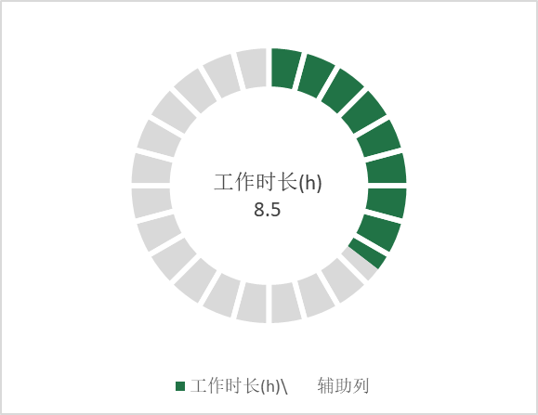
 | 辅助列 | 工作时长(h)\
 | 1 | 8.5
 | 1 | 15.5
 | 1
 | 1
 | 1
 | 1
 | 1
 | 1
 | 1
 | 1
 | 1
 | 1
 | 1
 | 1
 | 1
 | 1
 | 1
 | 1
 | 1
 | 1
 | 1
 | 1
 | 1
 | 1

完成版
 |  | 课后小练习

任务：
 | 利用下方数据生成环形图，突出显示24小时中8.5小时的占比，完成效果如右图所示。
 | 提示：插入组合图，将辅助列设置到次坐标上。

 | 工作时长(h)\ | 辅助列
 | 8.5 | 1
 | 15.5 | 1
 |  | 1
 |  | 1
 |  | 1
 |  | 1
 |  | 1
 |  | 1
 |  | 1
 |  | 1
 |  | 1
 |  | 1
 |  | 1
 |  | 1
 |  | 1
 |  | 1
 |  | 1
 |  | 1
 |  | 1
 |  | 1
 |  | 1
 |  | 1
 |  | 1
 |  | 1
 | 辅助列 | 工作时长(h)\
 | 1 | 8.5
 | 1 | 15.5
 | 1
 | 1
 | 1
 | 1
 | 1
 | 1
 | 1
 | 1
 | 1
 | 1
 | 1
 | 1
 | 1
 | 1
 | 1
 | 1
 | 1
 | 1
 | 1
 | 1
 | 1
 | 1

